7月Adela-国内
款号 | 出货时间 | 品名 | 数量(片） | 单价 | 金额(RMB) | 开票信息（品名，数量， 单位，金额必须保持 一致）
PINTA 3606-046-800/802 BANGLADESH 男上 背心(更新RFID) | 2025.2.13 2025.2.18 | WLBCRFI005 RFID白织标-51*51mm（+3%） | 8782 | 1.07 | 9396.74 |  | HZBT25009BSK-C
 |  | WLBCRFI005 RFID白织标-51*51mm-免费损耗1% | 85 | 0 | 0
 |  | WLBCRFI005 RFID白织标-51*51mm-大货样 | 30 | 0 | 0
 | 2025.2.18 | 白色吊牌HPBCRFI001-60*95mm-RFID LOGO | 8526 | 0.28 | 2387.28
 | 2025.2.18 | 白色缎带洗标CLBCGEN003*5页-60*25mm（只做条码页） | 425 | 0.042 | 17.85
PINTA 3606-046-800/802 BANGLADESH 男上背心 RFID加单1 | 2025.4.9 | 白色吊牌HPBCGEN001-60*95mm-ZALA | 1000 | 0.24 | 240 |  |  | 23170
PALOMA 6770-046-800 BANGLADESH 男上装 | 2025.3.28 | WLBCRFI005 RFID白织标-51*51mm（+3%） | 3104 | 1.07 | 3321.28 |  | HZBT25009BSK-B
 |  | WLBCRFI005 RFID白织标-51*51mm-免费损耗1% | 30 | 0 | 0
 |  | WLBCRFI005 RFID白织标-51*51mm-大货样 | 30 | 0 | 0
 |  | 白色吊牌HPBCRFI001-60*95mm-RFID LOGO | 1013 | 0.28 | 283.64
 |  | 黑色吊绳 MRBCGEN004-320*1.5mm | 3013 | 0.11 | 331.43
 |  | 白色吊牌HPBCGEN001-60*95mm-ZALA | 2000 | 0.24 | 480 |  |  | 14298
 |  | 白色缎带洗标CLBCGEN003*5页-60*25mm（加页码） | 3013 | 0.21 | 632.73
PINTA 3606-046-800/802 BANGLADESH 男上背心 RFID加单2 | 2025.3.20 | WLBCRFI005 RFID白织标-51*51mm | 10301 | 1.07 | 11022.07
 |  | WLBCRFI005 RFID白织标-51*51mm-免费损耗1% | 103 | 0 | 0 |  | HZBT25009BSK-D
 |  | 白色吊牌HPBCRFI001-60*95mm-RFID LOGO | 10001 | 0.28 | 2800.28
 |  | 黑色吊绳 MRBCGEN004-320*1.5mm | 10001 | 0.11 | 1100.11
 |  | 白色缎带洗标CLBCGEN003*5页-60*25mm（加页码） | 10001 | 0.21 | 2100.21 |  |  | 17414
PINTA 3606-046-800/802 BANGLADESH 男上背心 RFID加单3 | 2025.3.28 | WLBCRFI005 RFID白织标-51*51mm（+1%） | 10100 | 1.07 | 10807
 |  | WLBCRFI005 RFID白织标-51*51mm-免费损耗1% | 100 | 0 | 0
 |  | WLBCRFI005 RFID白织标-51*51mm-新增 | 200 | 1.07 | 214
 |  | 白色吊牌HPBCRFI001-60*95mm-RFID LOGO | 10000 | 0.28 | 2800 | 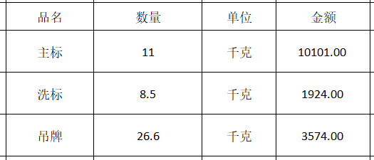 | HZBT25007BSK
 |  | 黑色吊绳 MRBCGEN004-320*1.5mm | 10000 | 0.11 | 1100 |  |  | 15599
 |  | 白色缎带洗标CLBCGEN003*5页-60*25mm（加页码） | 10000 | 0.21 | 2100
PALOMATU 6773-777-800 BANGLADESH 男上装 | 2025.3.28 | WLBCRFI005 RFID白织标-51*51mm（+3%） | 9283 | 1.07 | 9932.81
 |  | WLBCRFI005 RFID白织标-51*51mm-免费损耗1% | 90 | 0 | 0
 |  | WLBCRFI005 RFID白织标-51*51mm-免费大货样 | 25 | 0 | 0
 |  | 白色吊牌HPBCRFI001-60*95mm-RFID LOGO | 9013 | 0.28 | 2523.64
 |  | 黑色吊绳 MRBCGEN004-320*1.5mm | 9013 | 0.11 | 991.43
 |  | 白色缎带洗标CLBCGEN003*5页-60*25mm（加页码） | 9013 | 0.21 | 1892.73 | 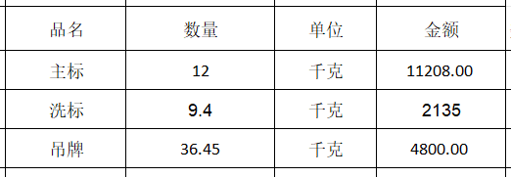 | HZBT25015BSK-B
PALOMA 6770-046-800 BANGLADESH 男上装 翻单1 | 2025.3.28 | WLBCRFI005 RFID白织标-51*51mm（+3%） | 12359 | 1.07 | 13224.13
 |  | WLBCRFI005 RFID白织标-51*51mm-免费损耗1% | 120 | 0 | 0 |  |  | 18143
 |  | 白色吊牌HPBCRFI001-60*95mm-RFID LOGO | 2900 | 0.28 | 812
 |  | 黑色吊绳 MRBCGEN004-320*1.5mm | 4900 | 0.11 | 539
 |  | 白色吊牌HPBCGEN001-60*95mm-ZALA | 2000 | 0.24 | 480
 |  | 白色缎带洗标CLBCGEN003*5页-60*25mm（加页码） | 12000 | 0.21 | 2520
PINTA 3606-140-800/802 BANGLADESH 男上装 夹克 | 2025.5.15 | 白色吊牌HPBCGEN001-60*95mm | 1226 | 0.24 | 294.24 | 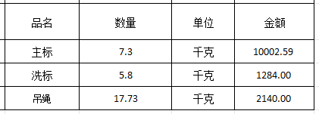 | HZBT25020-G
PALOMA 6770-046-800 BANGLADESH 男上装 翻单2 | 2025.4.24 | WLBCRFI005 RFID白织标-51*51mm | 10300 | 1.07 | 11021 |  |  | 13426.59
 |  | WLBCRFI005 RFID白织标-51*51mm-免费损耗1% | 100 | 0 | 0
 |  | 白色吊牌HPBCRFI001-60*95mm-RFID LOGO | 8100 | 0.28 | 2268
 |  | 黑色吊绳 MRBCGEN004-320*1.5mm | 17200 | 0.11 | 1892
 |  | 白色吊牌HPBCGEN001-60*95mm-ZALA | 2000 | 0.24 | 480
 |  | 白色缎带洗标CLBCGEN003*5页-60*25mm（加页码） | 10000 | 0.21 | 2100
PALOMA 6770-140-800 BANGLADESH 男上装 | 2025.5.15 | WLBCRFI005 RFID白织标-51*51mm（+3%） | 6193 | 1.07 | 6626.51 |  | HZBT25020-F
 |  | WLBCRFI005 RFID白织标-51*51mm-免费损耗1% | 60 | 0 | 0
 |  | 白色吊牌HPBCRFI001-60*95mm-RFID LOGO | 6013 | 0.24 | 1443.12 |  |  | 14461
 |  | 黑色吊绳 MRBCGEN004-320*1.5mm | 6013 | 0.11 | 661.43
 | 2025.5.14 | 白色缎带洗标CLBCGEN003*5页-60*25mm（加页码） | 6013 | 0.21 | 1262.73
PINTA 3606-140-800 BANGLADESH 男上装 夹克 翻单1 | 2025.5.14 | 白色缎带洗标CLBCGEN003*5页-60*25mm（加页码） | 10000 | 0.21 | 2100
 | 2025.5.15 | 黑色 吊绳 MRBCGEN004-320*1.5mm | 10000 | 0.11 | 1100
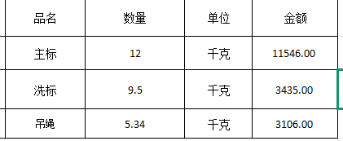
 |  | WLBCRFI005 RFID白织标-51*51mm | 10300 | 1.07 | 11021 |  | BT25021-H
 |  | WLBCRFI005 RFID白织标-51*51mm-免费损耗1% | 103 | 0 | 0
 |  |  |  |  |  |  |  | 18087
PALOMA 6770-046-800 BANGLADESH 男上装 翻单3 | 2025.5.15 | WLBCRFI005 RFID白织标-51*51mm | 10300 | 1.07 | 11021
 |  | WLBCRFI005 RFID白织标-51*51mm-免费损耗1% | 103 | 0 | 0
 |  | 黑色吊绳 MRBCGEN004-320*1.5mm | 10000 | 0.11 | 1100
 | 2025.5.14 | 白色缎带洗标CLBCGEN003*5页-60*25mm（加页码） | 10000 | 0.21 | 2100
 |  |  |  |  |  | 以上8张发票开到:佰益进服装南京有限公司
 |  |  |  |  |  | 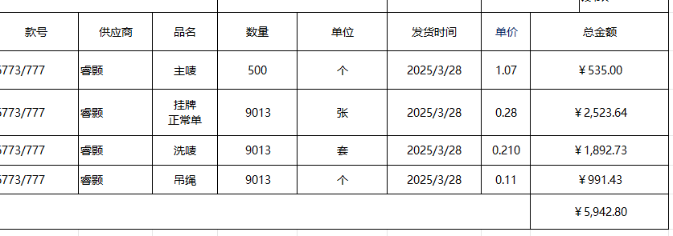 |  | 5942.8
 |  |  |  | 合计 | 140541.39 | 上面一张开到：南京同德服装有限公司 |  | 140541.39

 |  |  |  |  | 140541.39

